개별부스
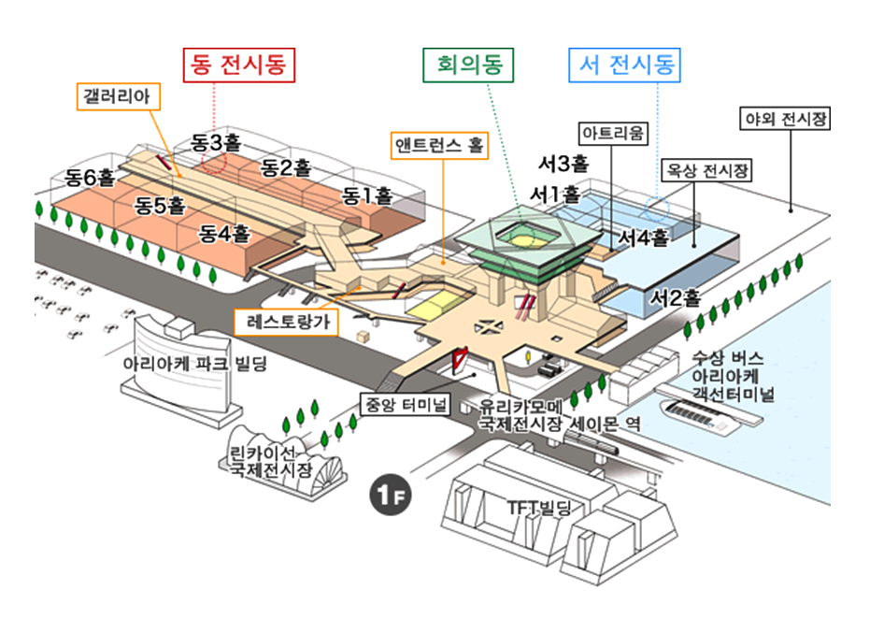
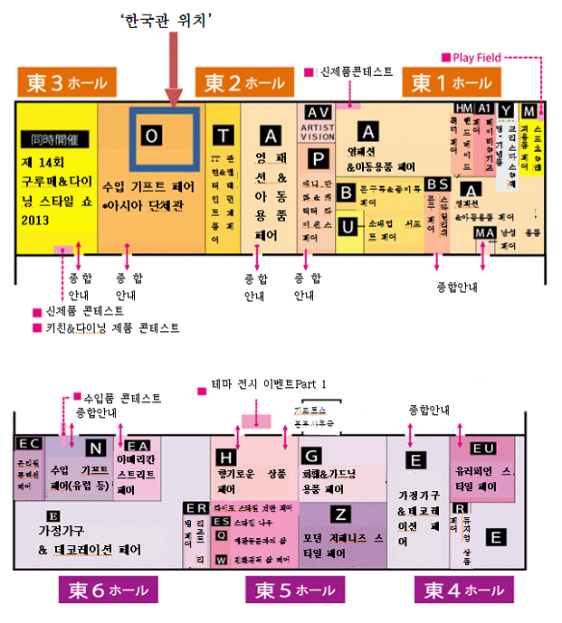
동경 선물용품 및 소비재전시회 서울시관 개별부스 기업리스트

연번 | 업체명 | 전시품목 | 홈페이지
1 | (주)솔크리에이션 | 목걸이, 귀걸이, 팔찌, 브로치등. | www.solcreation.co / www.gache.co.kr | 3156 |  | 3115
2 | (주)신지모루 | 기능성 스마트폰 악세서리 | www.sinjimoru.com |  |  | 3116
3 | (주)에코준컴퍼니 | 친환경 생분해성 '오리지널 그린컵' | www.ecojun.com | 3155 |  | 3117
4 | 아트하우스 | 원목 완구 | www.eqb.co.kr | 3154 | 서울시관 | 3118
5 | (주)유진로봇 | 로봇청소기 | www.yujinrobot.com | 3153 |  | * 마케팅 대행관
6 | 오수동 | 아로마램프 / 필름led장식조명 | www.ohsoodong.com | 3152 |  | 3119
7 | 주호데코 | 목쿠션,쿠션,방석,베개,침구 | www.juhodeco.com / www.marihouse.co.kr | 3151 |  | 3120
8 | (주)에어비타 | 공기정화기, 차량용 공기정화기 | www.airvita.net | 3150 |  | 3121
9 | 코떼랑 | 버블필링패드 | www.wishformula.com | 3149 |  | 3122
10 | (주)더좋은사람 | 더좋은사람 화이트업 세제 |  | 3148 |  | 3123
11 | ㈜제이엔케이사이언스 | 생활용품, 잡화, IT 주변기기 | www.lightors.com
12 | 누야하우스 | 컵케익비누 및 디자인비누 | www.iinme.co.kr
13 | 창성실리콘 | 밀폐용기 | www.paratuss.com
14 | 퍼니피쉬 | 문구, 아트상품 | www.funnyfish.co.kr

 | (서울시관, 동 3홀)

